Næring
 | Søknader om dagpenger. Næring. En måned
 | Søknader om dagpenger. Kalendermåned juni |  |  |  | Rapport oppdatert: 04.08.2026

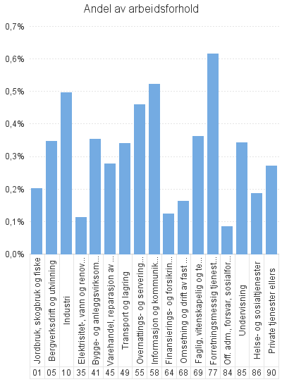
 |  | Dagpenger - antall arbeidsforhold | Dagpenger - andel av arbeidsforhold | Dagpenger - antall virksomheter
Antall som har søkt om dagpenger |  | 11,105
- herav i Aa-register |  | 8,426

Antall arbeidsforhold i Aa-register |  | 10,313 | 0.3% | 7,282
Jordbruk, skogbruk og fiske |  | 119 | 0.2% | 93
Bergverksdrift og utvinning |  | 251 | 0.3% | 53
Industri |  | 1,192 | 0.5% | 489
Elektrisitet-, vann og renovasjon |  | 46 | 0.1% | 43
Bygge- og anleggsvirksomhet |  | 946 | 0.4% | 704
Varehandel, reparasjon av motorvogner |  | 1,116 | 0.3% | 1,002
Transport og lagring |  | 537 | 0.3% | 413
Overnattings- og serveringsvirksomhet |  | 779 | 0.5% | 646
Informasjon og kommunikasjon |  | 626 | 0.5% | 367
Finansierings- og forsikringsvirksomhet |  | 67 | 0.1% | 53
Omsetning og drift av fast eiendom |  | 79 | 0.2% | 72
Faglig, vitenskapelig og teknisk tjenesteyting |  | 624 | 0.4% | 456
Forretningsmessig tjenesteyting |  | 1,196 | 0.6% | 638
Off. adm., forsvar, sosialforsikring |  | 136 | 0.1% | 111
Undervisning |  | 813 | 0.3% | 633
Helse- og sosialtjenester |  | 1,152 | 0.2% | 980
Private tjenester ellers |  | 479 | 0.3% | 410
Ukjent |  | 148 | * | 112
 |  | 7 | * | 7

Næring. Ordinære
 | Søknader om dagpenger. Næring. En måned
 | Søknader om ordinære dagpenger. Kalendermåned juni |  |  |  | Rapport oppdatert: 04.08.2026

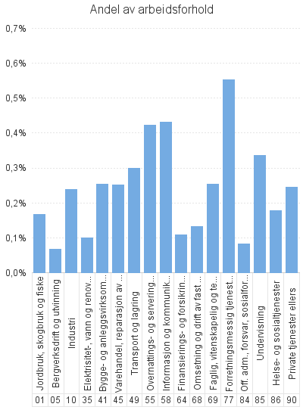
 |  | Ordinære - antall arbeidsforhold | Ordinære - andel av arbeidsforhold | Ordinære - antall virksomheter
Antall som har søkt om dagpenger |  | 9,346
- herav i Aa-register |  | 6,733

Antall arbeidsforhold i Aa-register |  | 8,394 | 0.3% | 6,478
Jordbruk, skogbruk og fiske |  | 99 | 0.2% | 83
Bergverksdrift og utvinning |  | 48 | 0.1% | 35
Industri |  | 574 | 0.2% | 405
Elektrisitet-, vann og renovasjon |  | 41 | 0.1% | 39
Bygge- og anleggsvirksomhet |  | 681 | 0.3% | 573
Varehandel, reparasjon av motorvogner |  | 1,013 | 0.3% | 917
Transport og lagring |  | 472 | 0.3% | 361
Overnattings- og serveringsvirksomhet |  | 717 | 0.4% | 599
Informasjon og kommunikasjon |  | 517 | 0.4% | 301
Finansierings- og forsikringsvirksomhet |  | 59 | 0.1% | 47
Omsetning og drift av fast eiendom |  | 64 | 0.1% | 59
Faglig, vitenskapelig og teknisk tjenesteyting |  | 439 | 0.3% | 330
Forretningsmessig tjenesteyting |  | 1,074 | 0.6% | 576
Off. adm., forsvar, sosialforsikring |  | 132 | 0.1% | 108
Undervisning |  | 794 | 0.3% | 618
Helse- og sosialtjenester |  | 1,104 | 0.2% | 952
Private tjenester ellers |  | 435 | 0.2% | 374
Ukjent |  | 125 | * | 95
 |  | 6 | * | 6

Næring. Permitterte
 | Søknader om dagpenger. Næring. En måned
 | Søknader om dagpenger under permittering. Kalendermåned juni |  |  |  | Rapport oppdatert: 04.08.2026

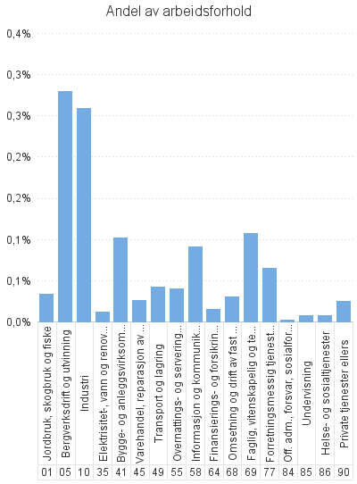
 |  | Permitterte - antall arbeidsforhold | Permitterte - andel av arbeidsforhold | Permitterte - antall virksomheter
Antall som har søkt om dagpenger |  | 1,781
- herav i Aa-register |  | 1,713

Antall arbeidsforhold i Aa-register |  | 1,944 | 0.1% | 983
Jordbruk, skogbruk og fiske |  | 20 | 0.0% | 13
Bergverksdrift og utvinning |  | 203 | 0.3% | 23
Industri |  | 620 | 0.3% | 132
Elektrisitet-, vann og renovasjon |  | 5 | 0.0% | 5
Bygge- og anleggsvirksomhet |  | 272 | 0.1% | 162
Varehandel, reparasjon av motorvogner |  | 105 | 0.0% | 93
Transport og lagring |  | 66 | 0.0% | 61
Overnattings- og serveringsvirksomhet |  | 67 | 0.0% | 59
Informasjon og kommunikasjon |  | 109 | 0.1% | 72
Finansierings- og forsikringsvirksomhet |  | 8 | 0.0% | 6
Omsetning og drift av fast eiendom |  | 15 | 0.0% | 15
Faglig, vitenskapelig og teknisk tjenesteyting |  | 186 | 0.1% | 133
Forretningsmessig tjenesteyting |  | 127 | 0.1% | 91
Off. adm., forsvar, sosialforsikring |  | 4 | 0.0% | 4
Undervisning |  | 19 | 0.0% | 18
Helse- og sosialtjenester |  | 50 | 0.0% | 36
Private tjenester ellers |  | 44 | 0.0% | 40
Ukjent |  | 23 | * | 19
 |  | * | * | *

